Лист1
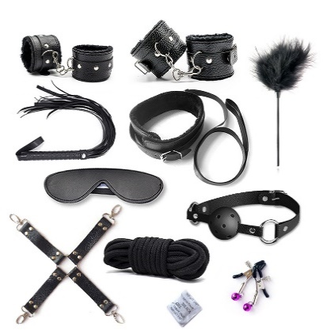
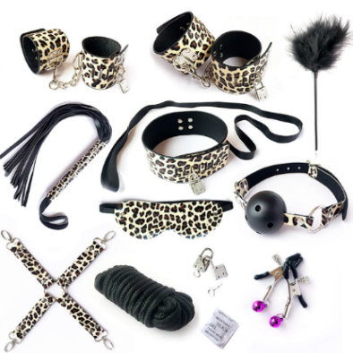
Вид | Артикул | Фото | Наименование товара | Название | Материал | Цвет | Цена продажи
Набор БДСМ | B-ASM1 |  | Эротический набор для бдсм игр 10 предметов выполненных из высококачественной искусственной кожи. Набор подобран таким образом, чтобы bdsm сессия с его применением была максимально приятна для всех ее участников. Наручники, оковы на ноги, кляп, ошейник с поводком и даже веревка - это фиксаторы благодаря которым возбуждение будет нарастать ещё в процессе одевания. Зажимы для сосков, плеть и стик с пером - это лучшие предметы для наказания и пыток непослушного и уже очень возбужденного раба. Фантазировать и воплощать в жизнь свои самые смелые желания одно наслаждение. | Набор БДСМ (10 предметов) | Искусственная кожа | черный | 10,000
Набор БДСМ | B-ASM2 |  | Эротический набор для бдсм игр 10 предметов выполненных из высококачественной искусственной кожи с леопардовым принтом. Набор подобран таким образом, чтобы bdsm сессия с его применением была максимально приятна для всех ее участников. Наручники, оковы на ноги, кляп, ошейник с поводком и даже веревка - это фиксаторы благодаря которым возбуждение будет нарастать ещё в процессе одевания. Зажимы для сосков, плеть и стик с пером - это лучшие предметы для наказания и пыток непослушного и уже очень возбужденного раба. Фантазировать и воплощать в жизнь свои самые смелые желания одно наслаждение. | Набор БДСМ (10 предметов) | Искусственная кожа | леопардовая расцветка | 11,000
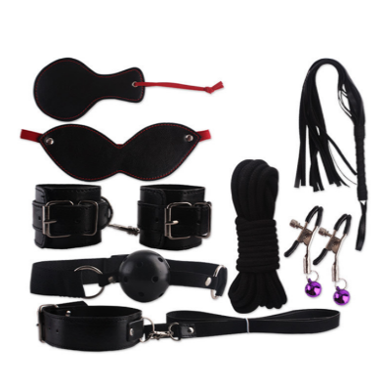
Набор БДСМ | B-ASM3 |  | Садо мазо набор состоит из 8 предметов выполненного из искусственной кожи с меховой опушкой. Набор подобран таким образом, чтобы бдсм сессия с его применением была максимально приятна для всех ее участников. Наручники, кляп, ошейник и даже веревка - это фиксаторы благодаря которым возбуждение будет нарастать ещё в процессе одевания. Фантазировать и воплощать в жизнь свои самые смелые желания одно наслаждение. | Набор БДСМ (8 предметов) | Искусственная кожа | черный | 8,000
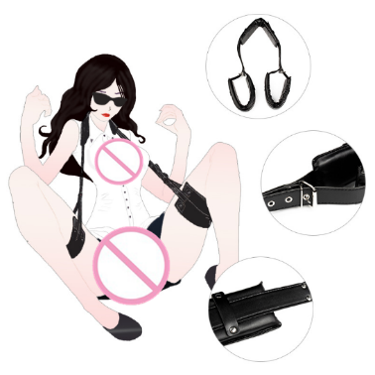
Фиксация | B-ASM4 |  | Это приспособление для секса выполнено из искусственной кожи с металлическими клепками. Главное приспособление этой секс поддержки - зафиксировать ноги в приподнятом положении, что придает позе большей откровенности и доступности. Опустить ноги или спрятать интимные места от ласк в таком фиксаторе просто невозможно. | Секс поддержка для ног | Искусственная кожа | черный | 5000
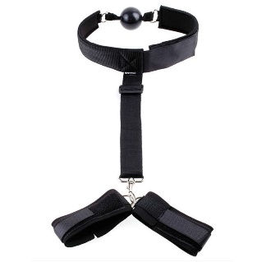
Фиксация | B-ASM5 |  | Фиксатор рук за спиной с ошейником хороший девайс для воспитания непослушных рабов. Ошейник "поставит на место" а наручники за спиной не позволят рукам двигаться, прикасаться к себе, ласкать. | Бондаж рук с ошейником | Экокожа | черный | 5000
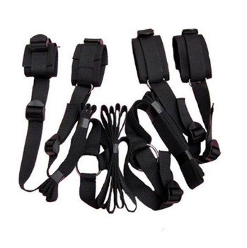
Фиксация | B-ASM6 |  | Регулируемые по размеру наручники и поножи, соединенные ремнями с возможностью изменения длины для "распятия" партнера. | Комплект ремней для распятия | неопрен | черный | 6000
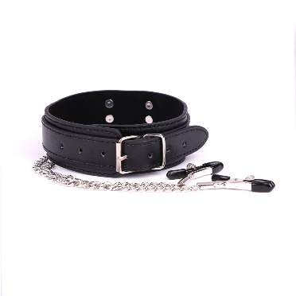
Ошейники | B-ASM7 |  | Ошейник с прищепками для возбуждения сосков во время секса с резиновыми чехольчиками на концах. Клипсы надежно фиксируются и придадут вашим интимным играм не только изысканности и игривости, но и приятное возбуждение, граничащее с болью. Ошейник, в свою очередь покорит и подчинит своей власти. | Ошейник с прищепками для сосков | Экокожа | черный | 4000
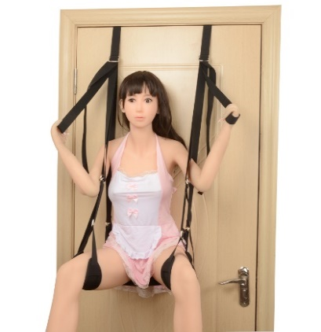
Фиксация | B-ASM8 |  | Секс качели. Невероятный аксессуар, который позволяет экспериментировать с самыми необычными позами и получать неизведанное ранее удовольствие от секса. Простые в установке – для них нужна всего-лишь обычная дверь. Качели крепятся на акриловых трубках, а дверь запирается. Желательно ее зафиксировать на замок или задвижку. Отрегулируйте длину строп как Вам необходимо, и они готовы к использованию! Удобные петли для рук и ног помогут крепко удержаться и фантазировать с новыми позами. Секс качели - этот роскошный секс-аттракцион поможет сделать массу открытий в сексе и испытать свежие эмоции. Качели выдерживают вес до 150 кг. | Качели на дверь для секса | Полиэстер | черный | 10000
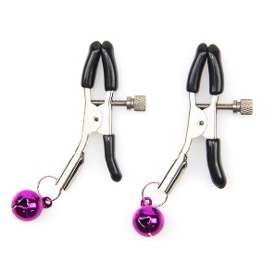
Зажимы | B-ASM9 |  | Зажимы для возбуждения сосков во время секса с резиновыми чехольчиками на концах. Клипсы со звенящими бубенцами придадут вашим интимным играм не только изысканности и игривости, но и приятное возбуждение, граничащее с болью. Степень сжатия зажимов регулируется с помощью специального винта. | Зажими для сосков | металл | разные цвета | 1000
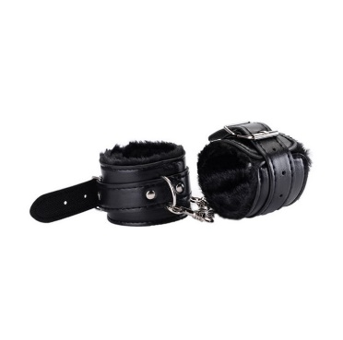
Наручники | B-ASM10 |  | Кожаные оковы – прекрасная альтернатива холодным железным браслетам. Кожа приятна на ощупь, и очень стильно смотрится на запястьях. Мех с внутренней стороны не позволит оставить следа на запасьях | Наручники с мехом | Экокожа | черный | 5000
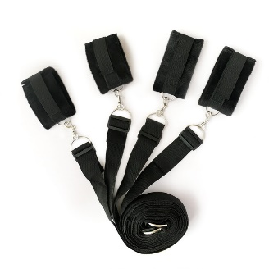
Фиксация | B-ASM11 |  | Регулируемые по размеру наручники и поножи, соединенные ремнями с возможностью изменения длины для "распятия" партнера. | Бондаж для распятья на постели | полиэстер | черный | 7000
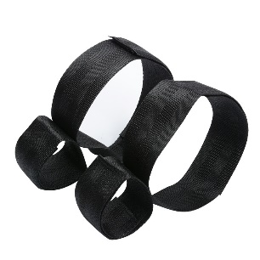
Фиксация | B-ASM12 |  | Бондажный комплект фиксаторов рук к бедрам | Бондажный комплект фиксаторов рук к бедрам | полиэстер | черный | 3000
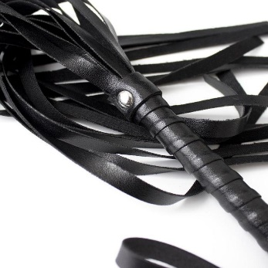
Плетки, кнуты, шлепалки | B-ASM13 |  | Давно мечтали испытать нечто новое в постели? Удары такой плеткой подарят самое сильное возбуждение и совершенно новые ощущения! | плетка | Экокожа | черный | 4000
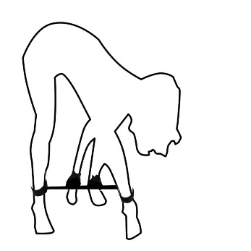
Фиксация | B-ASM14 |  | Лента для связывания ног и рук | Лента для связывания ног и рук | полиэстер | черный | 3000
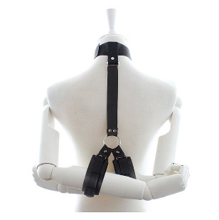
Фиксация | B-ASM15 |  | Фиксатор рук к шее с кляпом - хороший девайс для воспитания непослушных рабов. Ошейник "поставит на место" а наручники не позволят рукам двигаться, прикасаться к себе, ласкать. | Универсальный фиксатор | полиэстер | черный | 4000
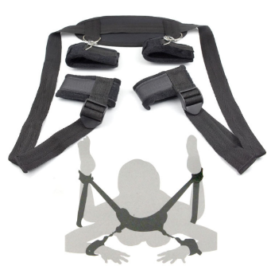
Фиксация | B-ASM16 |  | Фиксатор рук и ног - хороший девайс для того чтобы испытать нечто новое в постели. | Универсальный фиксатор | полиэстер | черный | 6000
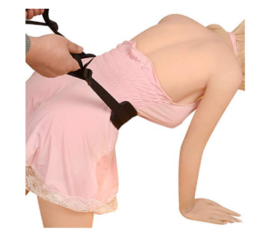
Фиксация | B-ASM17 |  | Бондаж для колено-локтевой позиции и не только. | Универсальный фиксатор | полиэстер | черный | 3000
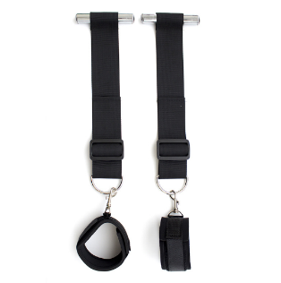
Фиксация | B-ASM18 |  | Фиксатор рук для двери | Фиксатор для рук | полиэстер | черный | 4000
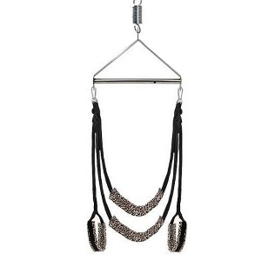
Фиксация | B-ASM19 |  | Секс качели - этот роскошный секс-аттракцион поможет сделать массу открытий в сексе и испытать свежие эмоции. Качели выдерживают вес до 150 кг. | Секс качели | полиэстер | черный | 9000
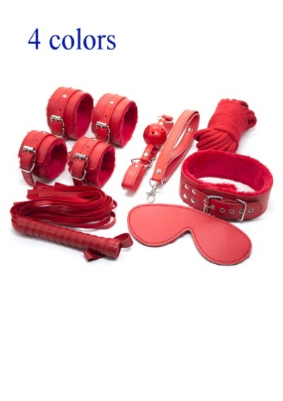
Набор БДСМ | GN-10404 |  | Эротический набор для бдсм игр 6 предметов выполненных из высококачественной искусственной кожи. Набор подобран таким образом, чтобы Фантазировать и воплощать в жизнь свои самые смелые желания одно наслаждение. | Набор БДСМ (6 предметов) | Искусственная кожа | Красный | 8000
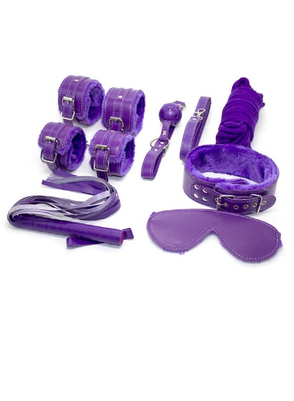
Набор БДСМ | GN-10404 |  | Эротический набор для бдсм игр 6 предметов выполненных из высококачественной искусственной кожи. Набор подобран таким образом, чтобы Фантазировать и воплощать в жизнь свои самые смелые желания одно наслаждение. | Набор БДСМ (6 предметов) | Искусственная кожа | фиолетовый | 8000
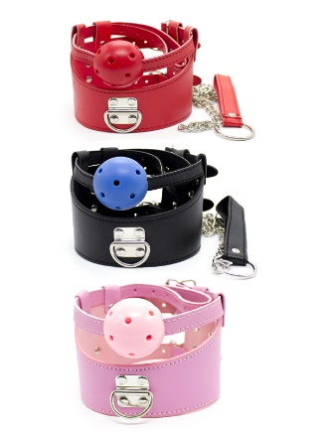
Ошейник | GN-10914 (B) |  | Чёрный ошейник из эко кожи имеет приятную внутреннюю текстуру, которая комфортно ощущается на коже. А широкий пояс, как ремень, легко регулируется, чтобы соответствовать большинству размеров. К ошейнику надежно прикреплен кляп. В комплекте есть цепочка поводок с петлей для удобного удерживания | Ошейник и кляп | Искусственная кожа | черный | 4000
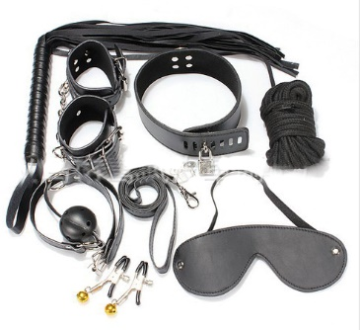
Набор БДСМ | SM-80217-012 |  | Эротический набор для бдсм игр 7 предметов выполненных из высококачественной искусственной кожи. Набор подобран таким образом, чтобы Фантазировать и воплощать в жизнь свои самые смелые желания одно наслаждение. | Набор БДСМ (7 предметов) | Искусственная кожа | фиолетовый | 8000

Ошейник | GN-10914 (P) |  | Чёрный ошейник из эко кожи имеет приятную внутреннюю текстуру, которая комфортно ощущается на коже. К ошейнику надежно прикреплен кляп. В комплекте есть цепочка поводок с петлей для удобного удерживания | Ошейник и кляп | Искусственная кожа | розовый | 4000
Ошейник | GN-10914 (R) |  | Чёрный ошейник из эко кожи имеет приятную внутреннюю текстуру, которая комфортно ощущается на коже. К ошейнику надежно прикреплен кляп. В комплекте есть цепочка поводок с петлей для удобного удерживания | Ошейник и кляп | Искусственная кожа | красный | 4000
Ошейник | GN-10901 (B) |  | Ошейник с красивой оборкой и поводком на цепочке. | Ошейник | Искусственная кожа | черный | 3000
Ошейник | GN-10901 (R) |  | Ошейник с красивой оборкой и поводком на цепочке. | Ошейник | Искусственная кожа | красный | 3000
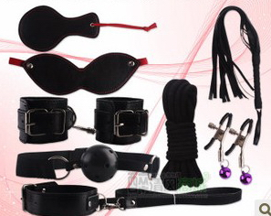
Набор БДСМ | GN-BS.03034 |  | Эротический набор для бдсм игр 8 предметов выполненных из высококачественной искусственной кожи. Набор подобран таким образом, чтобы Фантазировать и воплощать в жизнь свои самые смелые желания одно наслаждение. | Набор БДСМ (8 предметов) | Искусственная кожа | фиолетовый | 8000
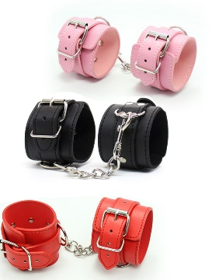
Наручники | GN-10210 (P) |  | Наручники из кожи с ремешком регулятором. | наручники | Искусственная кожа | розовый | 4000
Наручники | GN-10210 (R) |  | Наручники из кожи с ремешком регулятором. | наручники | Искусственная кожа | Красный | 4000
Наручники | GN-10210 (B) |  | Наручники из кожи с ремешком регулятором. | наручники | Искусственная кожа | черный | 4000
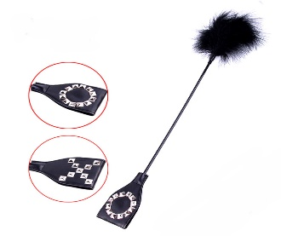
Плетки, кнуты, шлепалки | LB-80624-008 |  | Универсальный черный стик для сексуальных игр с ударным треугольником на одном конце и мягкими перышками с бантиком на другом конце. Аксессуар позволяет во время использования чередовать ласковые и нежные прикосновения с более интенсивными хлопками по коже. | стик | Искусственная кожа | черный | 2500
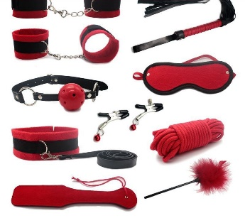
Набор БДСМ | LB-80917-001 |  | Эротический набор для бдсм игр 10 предметов выполненных из высококачественной искусственной кожи. Набор подобран таким образом, чтобы bdsm сессия с его применением была максимально приятна для всех ее участников. Наручники, оковы на ноги, кляп, ошейник с поводком и даже веревка - это фиксаторы благодаря которым возбуждение будет нарастать ещё в процессе одевания. Зажимы для сосков, плеть и стик с пером - это лучшие предметы для наказания и пыток непослушного и уже очень возбужденного раба. Фантазировать и воплощать в жизнь свои самые смелые желания одно наслаждение. | Набор БДСМ (10 предметов) | Искусственная кожа | красный | 10000
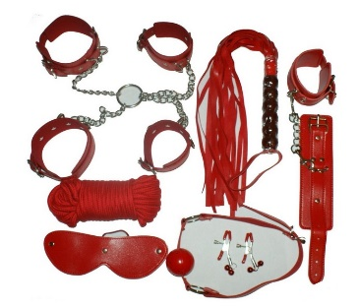
Набор БДСМ | GN-BS.03045 |  | Эротический набор для бдсм игр 7 предметов выполненных из высококачественной искусственной кожи. Набор подобран таким образом, чтобы bdsm сессия с его применением была максимально приятна для всех ее участников. Наручники, оковы на ноги, кляп, ошейник с поводком и даже веревка - это фиксаторы благодаря которым возбуждение будет нарастать ещё в процессе одевания. Зажимы для сосков, плеть и стик с пером - это лучшие предметы для наказания и пыток непослушного и уже очень возбужденного раба. Фантазировать и воплощать в жизнь свои самые смелые желания одно наслаждение. | Набор БДСМ (7 предметов) | Настоящая кожа | красный | 15000
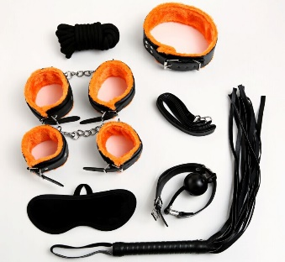
Набор БДСМ | SM-80217-005 |  | Эротический набор для бдсм игр 7 предметов выполненных из высококачественной искусственной кожи. Набор подобран таким образом, чтобы bdsm сессия с его применением была максимально приятна для всех ее участников. Наручники, оковы на ноги, кляп, ошейник с поводком и даже веревка - это фиксаторы благодаря которым возбуждение будет нарастать ещё в процессе одевания. Зажимы для сосков, плеть и стик с пером - это лучшие предметы для наказания и пыток непослушного и уже очень возбужденного раба. Фантазировать и воплощать в жизнь свои самые смелые желания одно наслаждение. | Набор БДСМ (7 предметов) | Настоящая кожа | черный | 12000
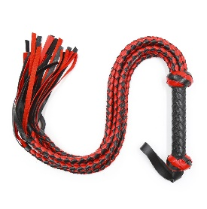
Плетки, кнуты, шлепалки | 190203-018 |  | Многохвостая плеть превосходно подойдет для использования как мужчиной, так и женщиной. Эта модель превосходно впишется в любой сценарий БДСМ игры. Вам обязательно понравится этот стильный аксессуар, который способен оставлять достаточно заметные следы на вашем теле или теле вашего партнера, а также вызывать бурю неповторимых ощущений во время хлестких ударов. | Плеть | Кожа | цветная | 3000
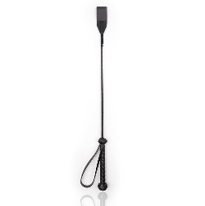
Плетки, кнуты, шлепалки | 190203-015 |  | Выбирайте, какое прикосновение будет следующим жесткое обжигающее или нежно ласкающее? БДСМ стек из качественной искусственной кожи с плетеной рукоятью доставит максимум удовольствия всем любителям властных игр. | стик | Искусственная кожа | черный | 2500
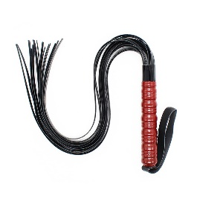
Плетки, кнуты, шлепалки | 190203-008 |  | Многохвостая плеть превосходно подойдет для использования как мужчиной, так и женщиной. Эта модель превосходно впишется в любой сценарий БДСМ игры. Вам обязательно понравится этот стильный аксессуар, который способен оставлять достаточно заметные следы на вашем теле или теле вашего партнера, а также вызывать бурю неповторимых ощущений во время хлестких ударов. | Плеть | Искусственная кожа | черная | 3000
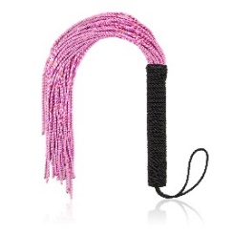
Плетки, кнуты, шлепалки | 190203-001 |  | Многохвостая плеть превосходно подойдет для использования как мужчиной, так и женщиной. Эта модель превосходно впишется в любой сценарий БДСМ игры. Вам обязательно понравится этот стильный аксессуар, который способен оставлять достаточно заметные следы | Плеть | плетенная веревка | красная | 2500
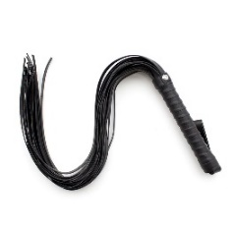
Плетки, кнуты, шлепалки | 190203-017 |  | Многохвостая плеть превосходно подойдет для использования как мужчиной, так и женщиной. Эта модель превосходно впишется в любой сценарий БДСМ игры. Вам обязательно понравится этот стильный аксессуар, который способен оставлять достаточно заметные следы | Плеть | Искусственная кожа | черная | 3000
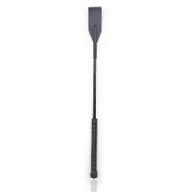
Плетки, кнуты, шлепалки | 190203-004 |  | Выбирайте, какое прикосновение будет следующим жесткое обжигающее или нежно ласкающее? БДСМ стек из качественной искусственной кожи с плетеной рукоятью доставит максимум удовольствия всем любителям властных игр. | стик | Искусственная кожа | черный | 2500
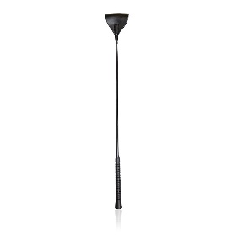
Плетки, кнуты, шлепалки | 190203-058 |  | Выбирайте, какое прикосновение будет следующим жесткое обжигающее или нежно ласкающее? БДСМ стек из качественной искусственной кожи с плетеной рукоятью доставит максимум удовольствия всем любителям властных игр. | стик | Искусственная кожа | черный | 2500
Плетки, кнуты, шлепалки | 190203-057 |  | Выбирайте, какое прикосновение будет следующим жесткое обжигающее или нежно ласкающее? БДСМ стек из качественной искусственной кожи с плетеной рукоятью доставит максимум удовольствия всем любителям властных игр. | стик | Искусственная кожа | черный | 2000
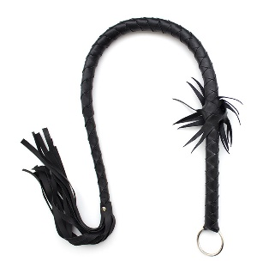
Плетки, кнуты, шлепалки | 190203-052 |  | Однохвостая плетка в кожаной мягкой оплетке с хлопушкой на конце. | Плеть однохвостая | Искусственная кожа | черный | 2500
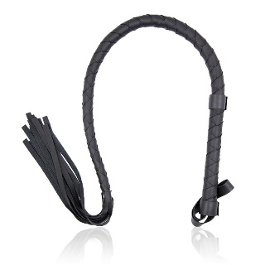
Плетки, кнуты, шлепалки | 190203-044 |  | Однохвостая плетка в кожаной мягкой оплетке с хлопушкой на конце. | Плеть однохвостая | Искусственная кожа | черный | 2500
Плетки, кнуты, шлепалки | 190203-062 |  | Многохвостая плеть с металлической ручкой | Плеть | Искусственная кожа | черная | 7,000
Плетки, кнуты, шлепалки | 190203-072 |  | Многохвостая плеть с кожаной ручкой | Плеть | Искусственная кожа, плетенная веревка | красная | 2500
Плетки, кнуты, шлепалки | 190203-077 | 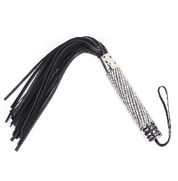 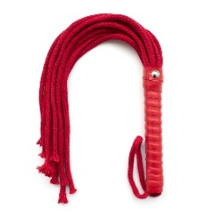 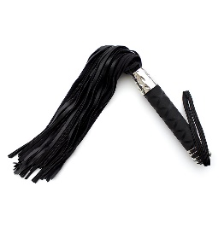 | Многохвостая плеть превосходно подойдет для использования как мужчиной, так и женщиной. Эта модель превосходно впишется в любой сценарий БДСМ игры. Вам обязательно понравится этот стильный аксессуар, который способен оставлять достаточно заметные следы | Плеть | Искусственная кожа | черная | 3500
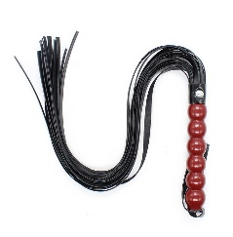
Плетки, кнуты, шлепалки | 190203-087 |  | Многохвостая плеть с деревяной ручкой | Плеть | Искусственная кожа | черная | 2500
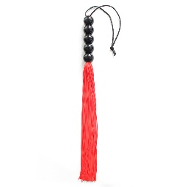
Плетки, кнуты, шлепалки | 190203-094 |  | Многохвостая плеть с пластиковой ручкой | Плеть | Искусственная кожа | красная | 2500
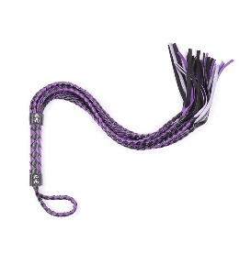
Плетки, кнуты, шлепалки | 190203-100 |  | Многохвостая плеть с плетенными хвостами и хлопушкой | Плеть | Искусственная кожа | фиолетово-черная | 2500
Плетки, кнуты, шлепалки | 190203-096 |  | Хлыст для тех кто любит побольнее | Плеть | Искусственная кожа | Искусственная кожа | 5000
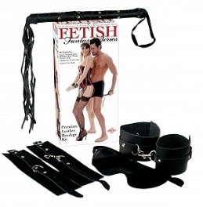
Набор БДСМ | GN-BS.03010 |  | Эротический набор для бдсм игр 4 предметов. Набор подобран таким образом, чтобы Фантазировать и воплощать в жизнь свои самые смелые желания одно наслаждение. | Набор БДСМ (4 предмета) | Искусственная кожа | черный | 6000
Фиксация | SM-80217-001 |  | Набор ремней для фиксации рук и ног и ошейник | Набор БДСМ (3 предмета) | Искусственная кожа | черный | 8000
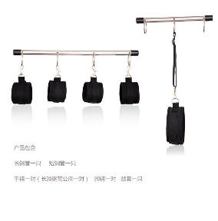
Фиксация | LB-80529-001 |  | Исследуйте свою интимную сторону вместе с новым набором фиксаций из Эксклюзивной коллекции. Идеально подходит для пар, которые всегда хотели попробовать садо-мазо – здесь есть все, чтобы начать получать наслаждение. | Набор БДСМ | Искусственная кожа, металл | черный | 12,000
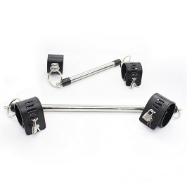
Фиксация | GN-10821 |  | Бондаж рук и ног на жесткой сцепке. Металлическая распорка, кожаные широкие наручи и оковы застегивающие на замочки - вот все что нужно для того чтобы сковать раба так как вам будет угодно. Широкие наручники не оставят отпечатков, даже если раб будет вырываться или зафиксирован в неудобной позиции. | Набор БДСМ | Искусственная кожа, металл | черный | 12000
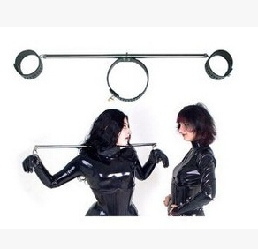
Фиксация | B50-10024 |  | Фиксация для шеи и рук на жесткой сцепке. Металлическая основа и кожаные оковы, вот все что нужно для того чтобы сковать раба так как вам будет угодно. Широкие наручники и ошейник не оставят отпечатков, даже если раб будет вырываться или зафиксирован в неудобной позиции. Фиксатор шеи и рук - это идеальный девайс для бдсм сессий. | Набор БДСМ | Искусственная кожа, металл | красный | 12000
Фиксация | LB-80220-001 |  | Зажимы для возбуждения сосков во время секса с резиновыми чехольчиками на концах. Клипсы со звенящими бубенцами придадут вашим интимным играм не только изысканности и игривости, но и приятное возбуждение, граничащее с болью. Степень сжатия зажимов регулируется с помощью специального винта. | Зажими для сосков | металл | разные цвета | 1500
Плетки, кнуты, шлепалки | B50-10148 |  | Многохвостая плеть с ручкой фалосом | Плеть | Искусственная кожа, ПВХ | черная, телесный цвет | 5000
Ошейник | GN-10904 |  | Ошейник с зажимами для сосков | Ошейник с зажимами для сосков | Искусственная кожа, металл | черный | 4000
Плетки, кнуты, шлепалки | GN-10011 |  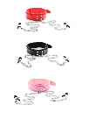 | После каждого удара на теле партнера будут оставаться следы в виде надписи, как след страстной и пылкой любви к нему. На шлепалке расположена удобная петля, при помощи которой её можно удобно повесить на руку или другое место. (в наличии - B\C\H) | Шлепалка | пластик | черный | 2500

Фиксация | HC.10146.1 |  | Надежный фиксатор рук и ног | Оковы на руки и ноги | Кожа, металл | красный | 6000

Фиксация | B50-10030 |  | Надежный фиксатор рук и ног | Оковы на руки и ноги | Искусственная кожа | черный | 5000
Маски | A2200 (black) |  | Маска ажурная черная | Маска ажурная черная | полиэстер | черный | 1000
Маски | A2200 (red) |  | Маска ажурная красная | Маска ажурная красная | полиэстер | красный | 1000
Фиксация | SM-10011 |  | Веревка для связывания (5м) | Веревка для связывания (5м) | полиэстер | Красные, черные | 2000
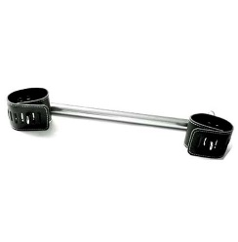
Фиксация | HC10098 |  | Распорка с оковами для рук (40 см) | Распорка с оковами для рук (40 см) | металл, кожа | черный | 5000
Маски | GN-10508 |  | Маска для раба | Маска для раба | искусственная кожа | черный | 3000
Маски | GN-10503 |  | Маска с рогами | Маска с рогами | искусственная кожа | Черный, красный | 3000
Маски | GN-HD.02004 |  | Маска разноцветная | Маска разноцветная | искусственная кожа | Черный, красный | 3000
Маски | EM01071-1 |  | Кружевная лента для глаз | Кружевная лента для глаз | Полиэстер | черный | 1000
Маски | EM01065 |  | Кожанная маска с заклепками | Кожанная маска с заклепками | искусственная кожа | Черный | 1500
Маски | B50-10074 |  | Кожанная маска с заклепками | Кожанная маска с заклепками | искусственная кожа | Черный | 1500
Страпоны | ST4-1695 |  | Страпон на широких ремнях | Страпон на широких ремнях | Искусственная кожа, ABS | Черный | 6000
Страпоны | ST2-1524 |  | Страпон на широких ремнях | Страпон на широких ремнях | Искусственная кожа, ABS | Черный | 3500
Фиксация | HN-001 |  | Фиксатор рук к шее - хороший девайс для воспитания непослушных рабов. Ошейник "поставит на место" а наручники не позволят рукам двигаться, прикасаться к себе, ласкать. | Универсальный фиксатор | Кожа | черный | 9000

